公園全景
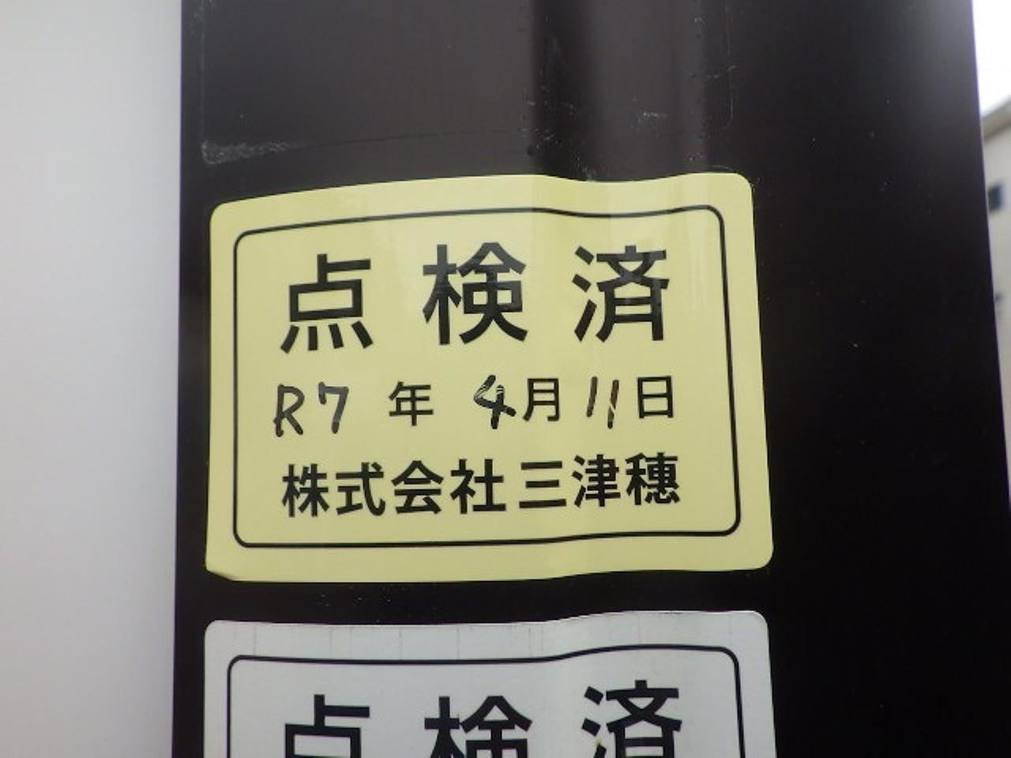
点検写真台帳(全景)
 |  |  |  |  | 管理番号
 |  |  |  |  | 799
所 在 施設名 | 楢原町みどり公園 |  | 住 所 | 楢原町1311-5

 |  |  | 点検日 | 2025年04月11日

 |  | 園名板
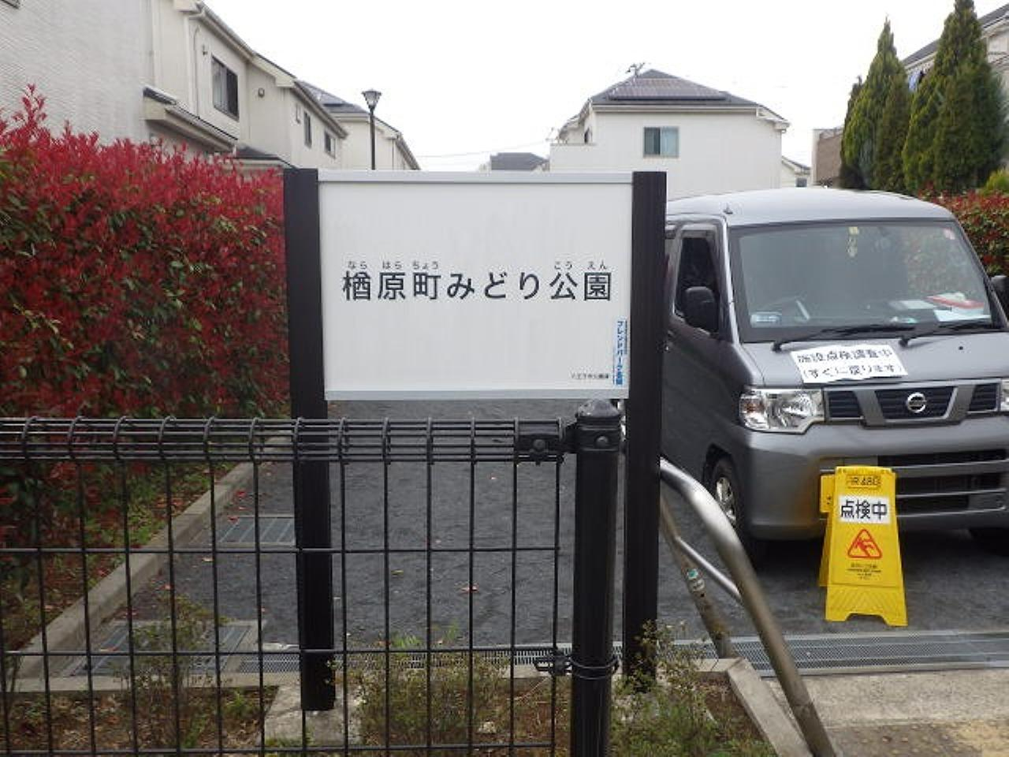

 |  | 公園全景
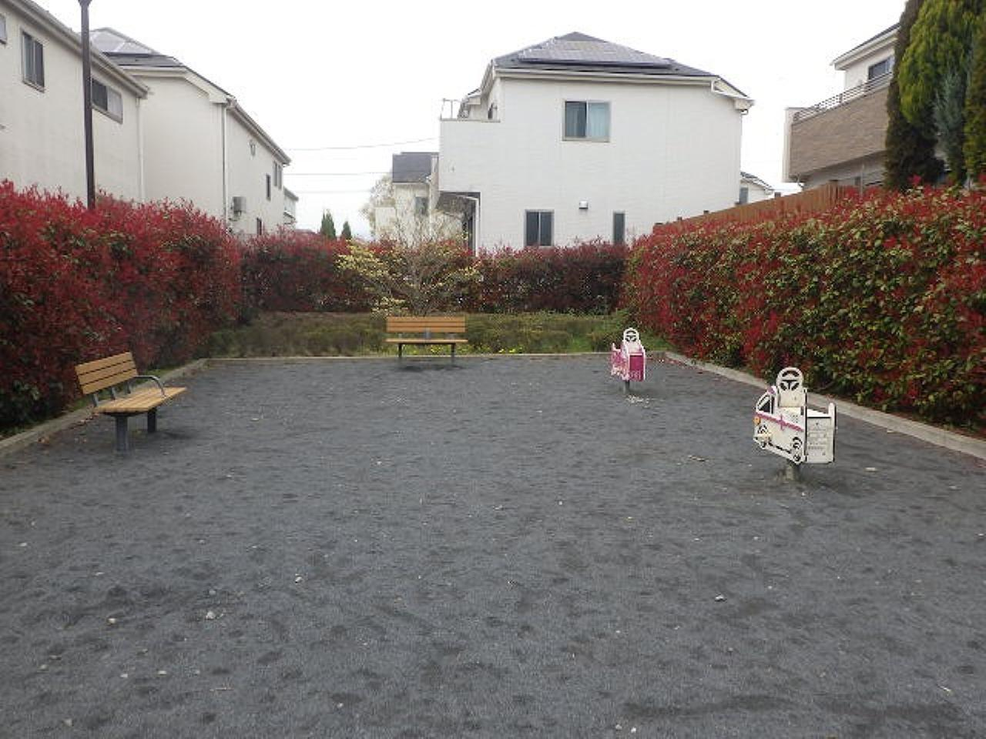

点検写真台帳(全景)
 |  |  |  |  | 管理番号
 |  |  |  |  | 799
所 在 施設名 | 楢原町みどり公園 |  | 住 所 | 楢原町1311-5

 |  |  | 点検日 | 2025年04月11日

 |  | 公園全景
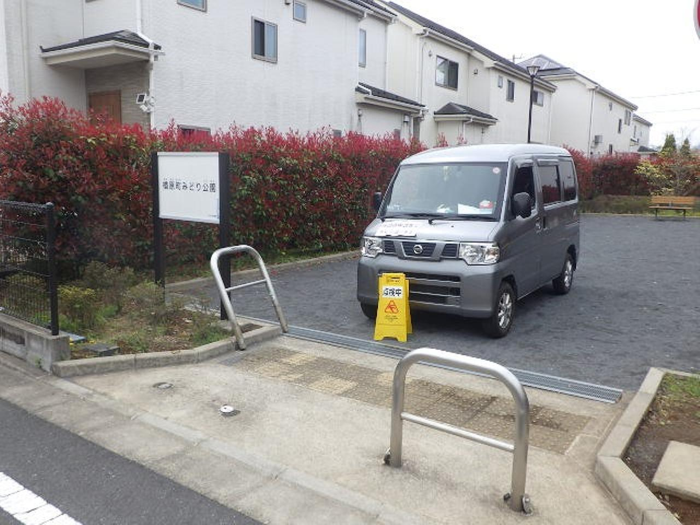

 |  | 公園全景

製品調書写真
 |  |  |  | 製 品 調 書

所在施設名 |  |  | 楢原町みどり公園 |  |  | 管理番号 | 住 所 | 楢原町1311-5
 |  |  |  |  |  | 799

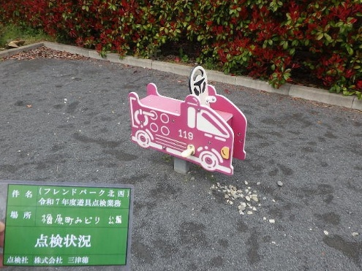
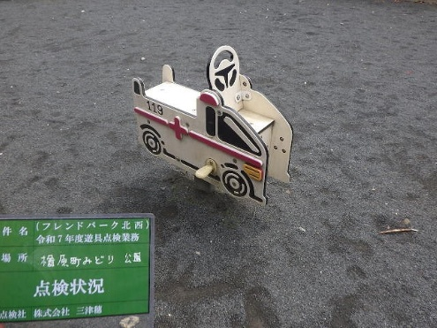

 | 1 | スライド遊具 ショウボウシャ |  |  | 2 | スライド遊具 キュウキュウシャ

1_スライド遊具 ショウボウシャ 写真
 |  |  | 点検写真台帳

所在 施設名 | 799 | 楢原町みどり公園 |  |  |  | エリア |  |  |  |  |  | 点検日 | 2025年04月11日

製品名 | 1 | スライド遊具 ショウボウシャ |  |  |  |  |  |  | 総合 | ハザード | 劣化 |  | 1/2ページ
 |  |  |  |  |  |  |  |  | B | 合 | B

写真№ |  |  |  | 全景 | 判定 |  | 写真№ |  |  |  |  | 全景 |  | 判定
1 |  |  |  |  | - |  | 2 | H=520㎜ |  |  |  |  |  | -

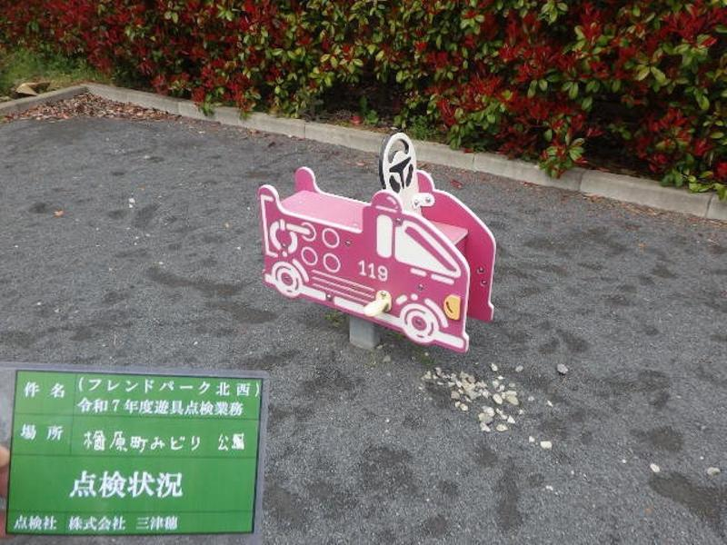
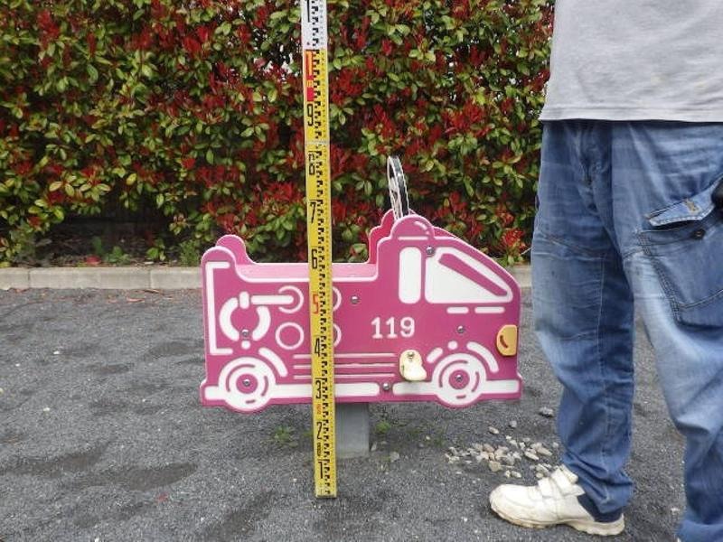

写真№ |  |  |  | 対象年齢シール | 判定 |  | 写真№ |  |  |  |  | SPシール |  | 判定
3 |  |  |  |  | - |  | 4 |  |  |  |  |  |  | -

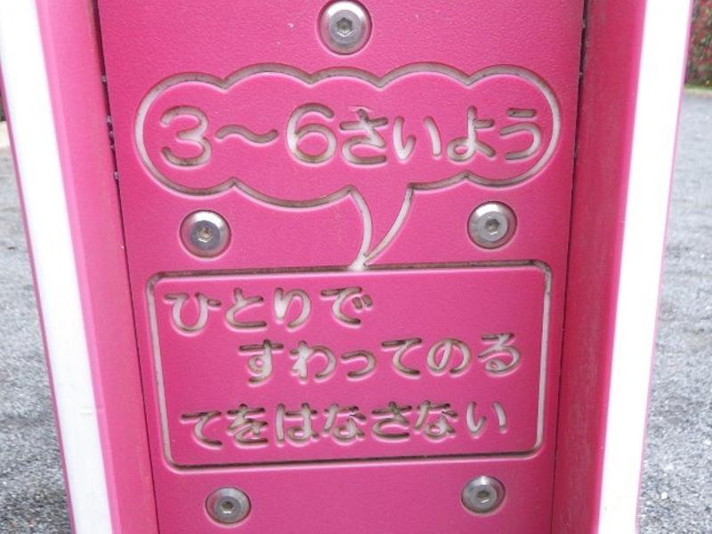
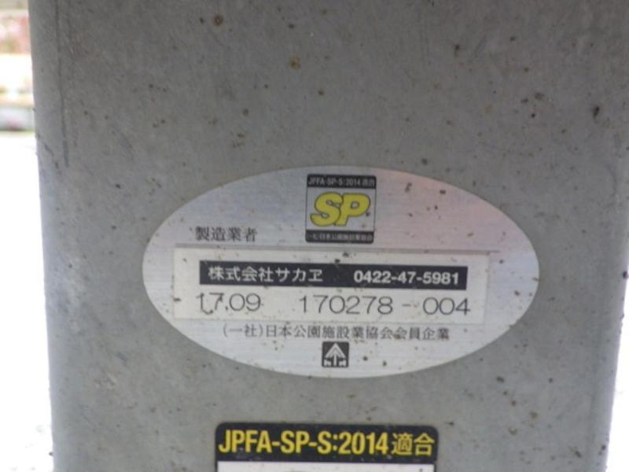

写真№ | 基礎の設計 |  |  | 規準一般 | 判定 |  | 写真№ | 基礎の露出がないこと |  |  |  | 規準一般 |  | 判定
5 | 規準適合 |  |  |  | 合 |  | 6 | 規準適合 |  |  |  |  |  | 合

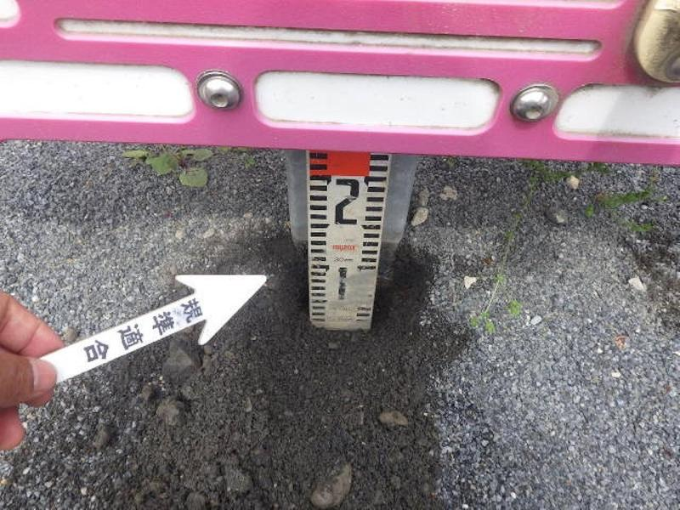
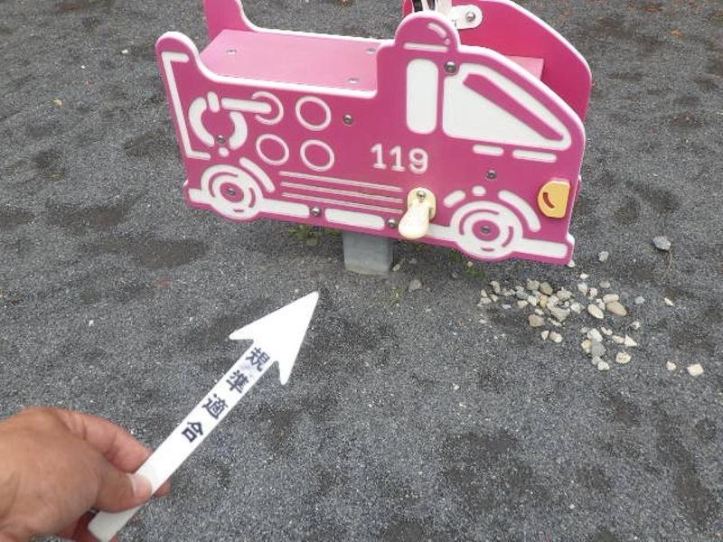

 |  |  | 点検写真台帳

所在 施設名 | 799 | 楢原町みどり公園 |  |  |  | エリア |  |  |  |  |  | 点検日 | 2025年04月11日

製品名 | 1 | スライド遊具 ショウボウシャ |  |  |  |  |  |  | 総合 | ハザード | 劣化 |  | 2/2ページ
 |  |  |  |  |  |  |  |  | B | 合 | B

写真№ | 支柱部 |  |  | 劣化 | 判定 |  | 写真№ | 上物部 |  |  |  | 劣化 |  | 判定
7 | 地際 錆 |  |  |  | B |  | 8 | 摩耗 |  |  |  |  |  | B

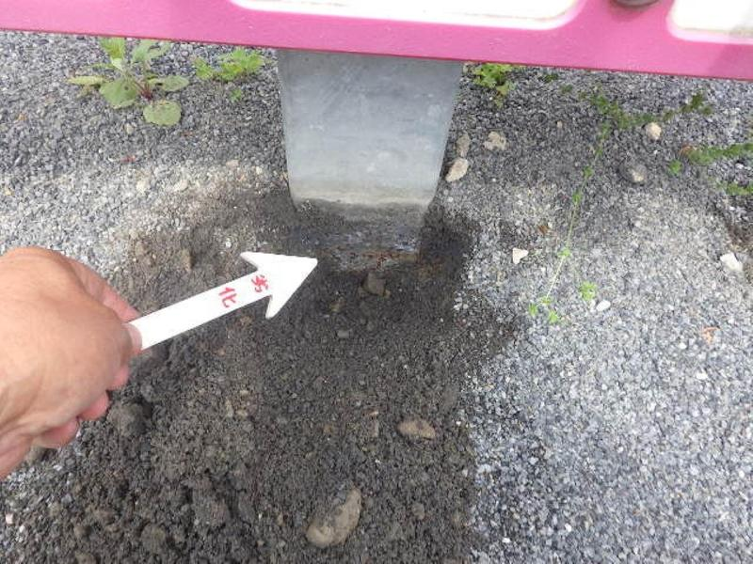
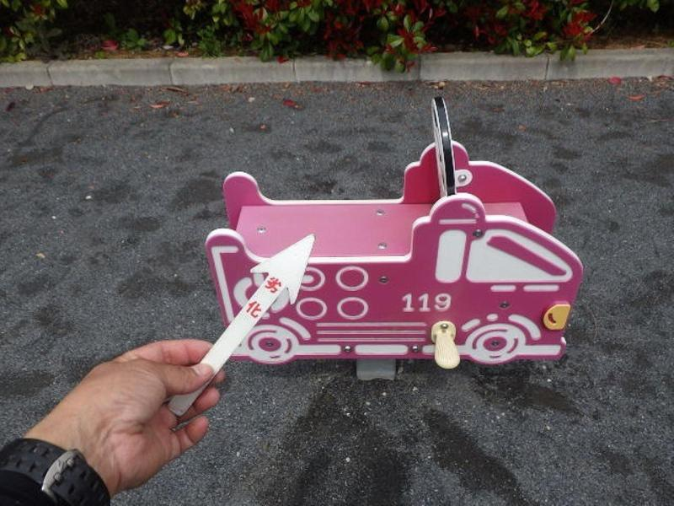

写真№ | 上物部 |  |  | 劣化 | 判定 |  | 写真№ | スライド部 |  |  |  | 劣化 |  | 判定
9 | ステップ 摩耗 |  |  |  | B |  | 10 | 支点部の状況 |  |  |  |  |  | 確認

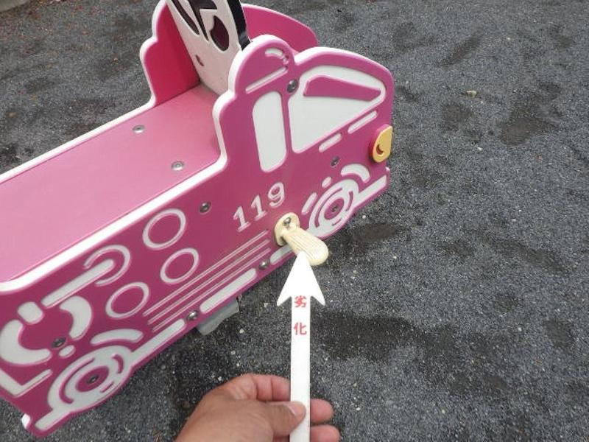
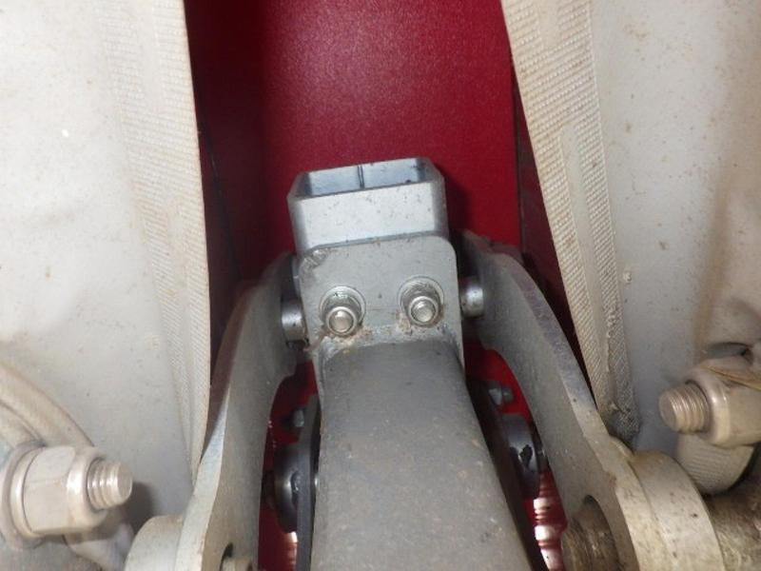

写真№ |  |  |  |  | 判定 |  | 写真№ |  |  |  |  |  |  | 判定

2_スライド遊具 キュウキュウシャ 写真
 |  |  | 点検写真台帳

所在 施設名 | 799 | 楢原町みどり公園 |  |  |  | エリア |  |  |  |  |  | 点検日 | 2025年04月11日

製品名 | 2 | スライド遊具 キュウキュウシャ |  |  |  |  |  |  | 総合 | ハザード | 劣化 |  | 1/2ページ
 |  |  |  |  |  |  |  |  | B | 合 | B

写真№ |  |  |  | 全景 | 判定 |  | 写真№ |  |  |  |  | 全景 |  | 判定
1 |  |  |  |  | - |  | 2 | H=510㎜ |  |  |  |  |  | -


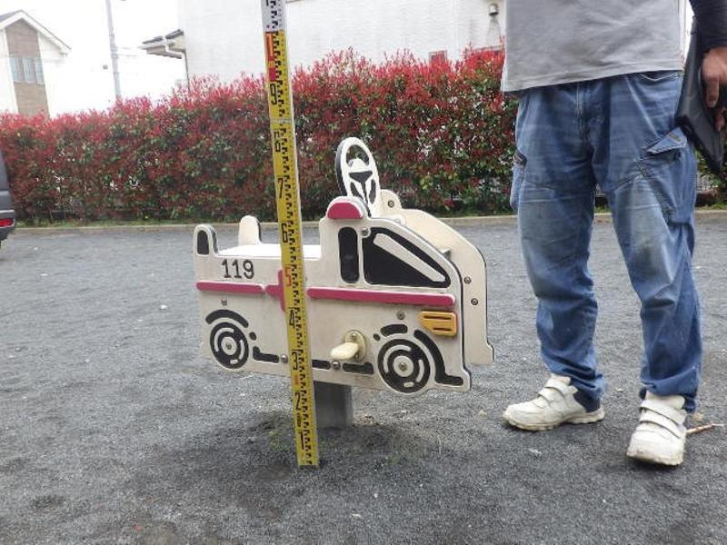

写真№ |  |  |  | 対象年齢シール | 判定 |  | 写真№ |  |  |  |  | SPシール |  | 判定
3 |  |  |  |  | - |  | 4 |  |  |  |  |  |  | -

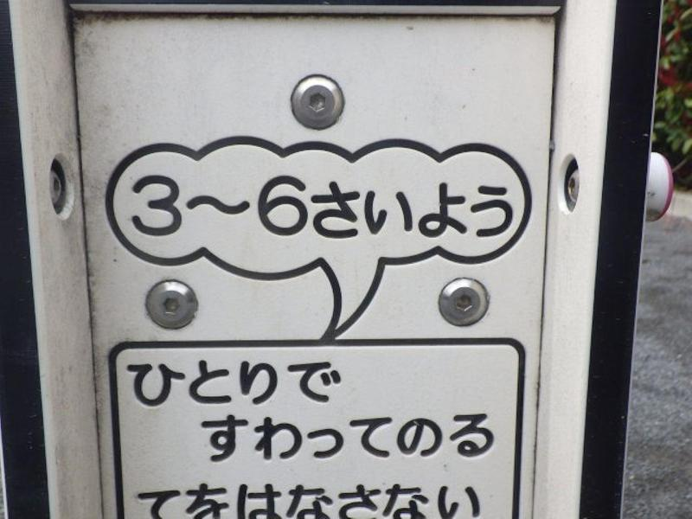
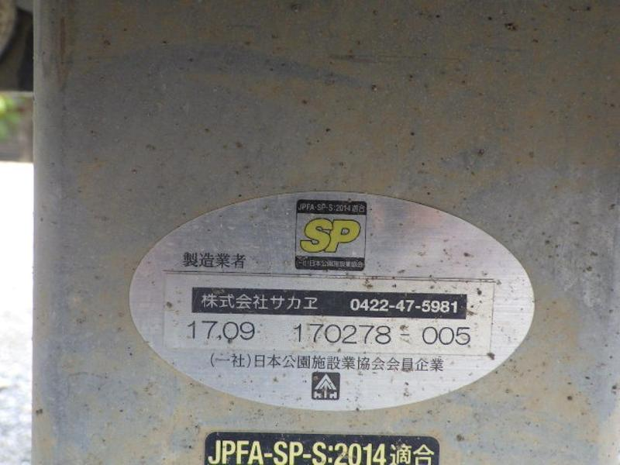

写真№ | 基礎の設計 |  |  | 規準一般 | 判定 |  | 写真№ | 基礎の露出がないこと |  |  |  | 規準一般 |  | 判定
5 | 規準適合 |  |  |  | 合 |  | 6 | 規準適合 |  |  |  |  |  | 合

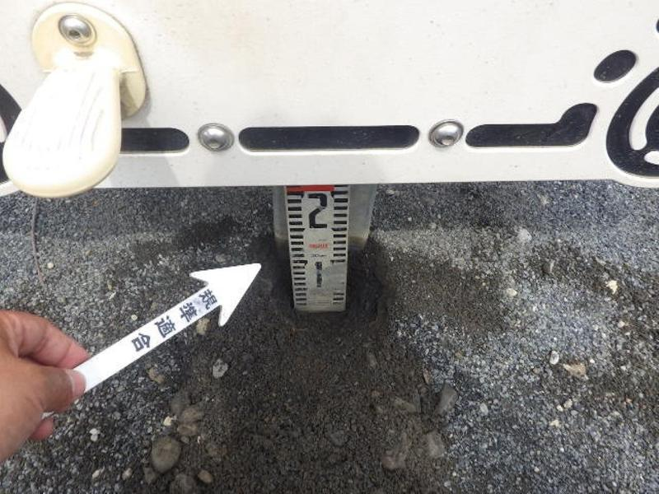
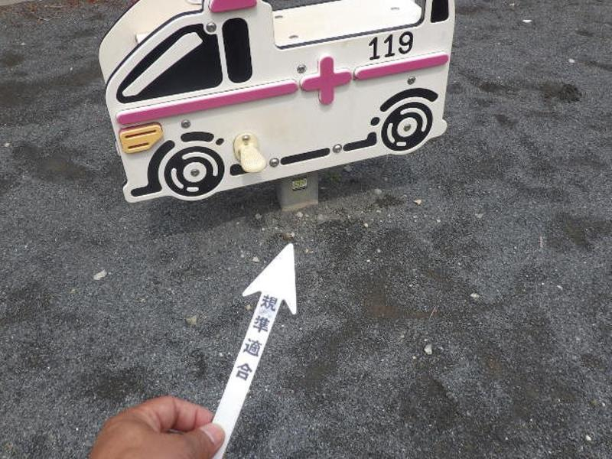

 |  |  | 点検写真台帳

所在 施設名 | 799 | 楢原町みどり公園 |  |  |  | エリア |  |  |  |  |  | 点検日 | 2025年04月11日

製品名 | 2 | スライド遊具 キュウキュウシャ |  |  |  |  |  |  | 総合 | ハザード | 劣化 |  | 2/2ページ
 |  |  |  |  |  |  |  |  | B | 合 | B

写真№ | 支柱部 |  |  | 劣化 | 判定 |  | 写真№ | 上物部 |  |  |  | 劣化 |  | 判定
7 | 地際 錆 |  |  |  | B |  | 8 | 摩耗 |  |  |  |  |  | B

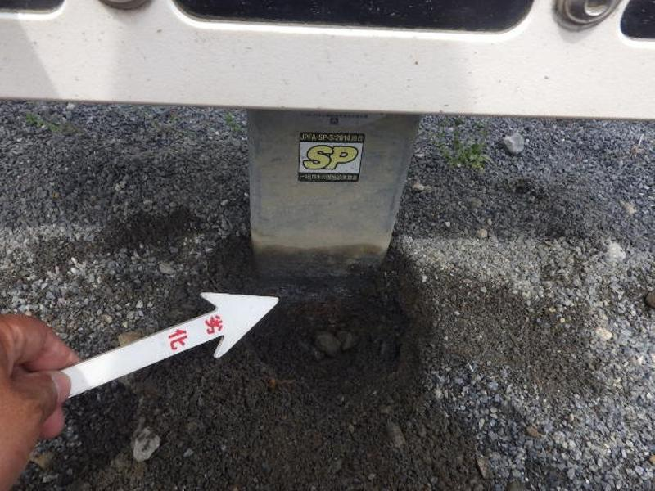
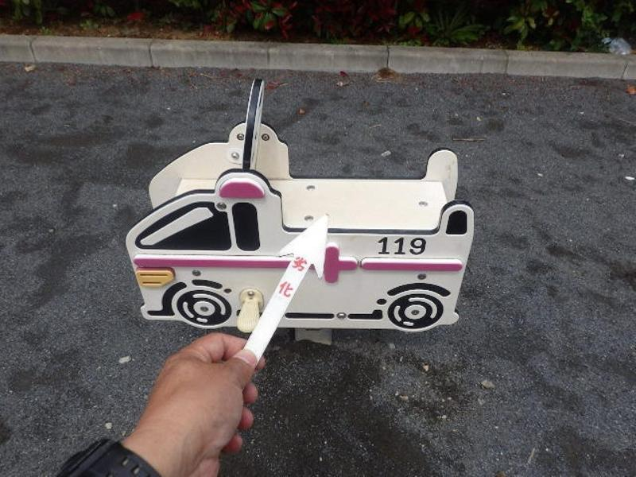

写真№ | 上物部 |  |  | 劣化 | 判定 |  | 写真№ | スライド部 |  |  |  | 劣化 |  | 判定
9 | ステップ 摩耗 |  |  |  | B |  | 10 | 支点部の状況 |  |  |  |  |  | 確認

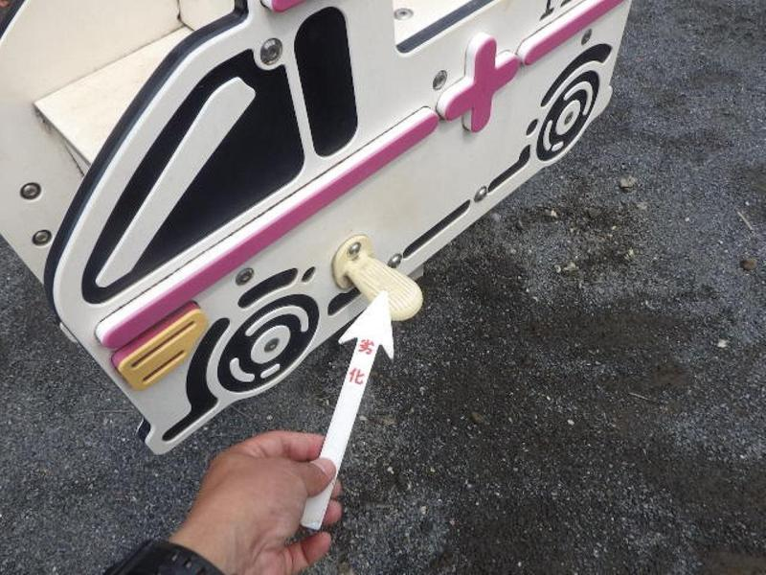
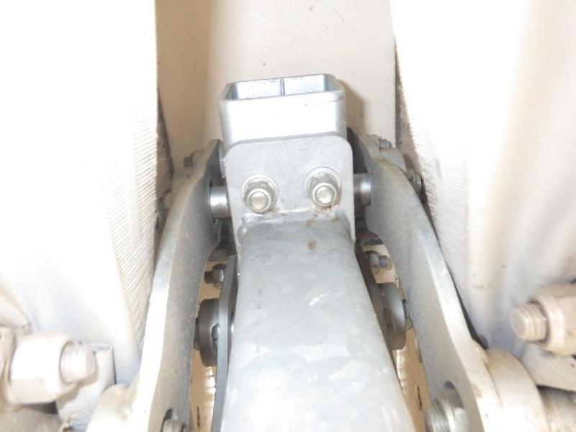

写真№ |  |  |  |  | 判定 |  | 写真№ |  |  |  |  |  |  | 判定

